申込書
「ぐっとずっと。Biz -プレミアム-」新規会員申込書 |  |  |  |  |  |  |  |  | ■電気ご使用量のお知らせ（はがき）
【お申込みに際しての注意事項】
・お申込みに際し、別途HP上に掲示しております注意事項および「ぐっとずっと。Biz -プレミアム-」会員規約を必ずお読みください。
・「電気需給契約情報」欄に記入いただくご契約情報は、「電気のご使用量のお知らせ」や「電気料金請求書」に記載の情報をご確認のうえ、ご記入ください。
・当サイトに登録可能な契約は「高圧」および「特別高圧」のご契約のみです。ただし、電子請求書機能においては、高圧のご契約と請求をまとめている低圧のご契約も表示されます。
・「お申込者情報」欄に記載されたお申込み名義と電気需給契約の名義が異なる場合、委任状が必要となります。HP上からダウンロードしていただき、本申込書と合わせて送付してください。
・お申込み内容を確認するため、ユーザーID（代表ID）の発行まで１～２週間程度かかります。あらかじめご了承ください。
なお、ユーザーID（代表ID）とパスワードは本申込書に記載のメールアドレスへお送りいたします。「@hd.energia.co.jp」ドメインのメールが受信できるようにあらかじめ設定をお願いいたします。
【送信先】
「ぐっとずっと。Biz -プレミアム-」運営事務局 contact.bizpremium@hd.energia.co.jp
※メール送信時には、必ず「お申込者情報」欄に記入されたメールアドレスから送信してください。
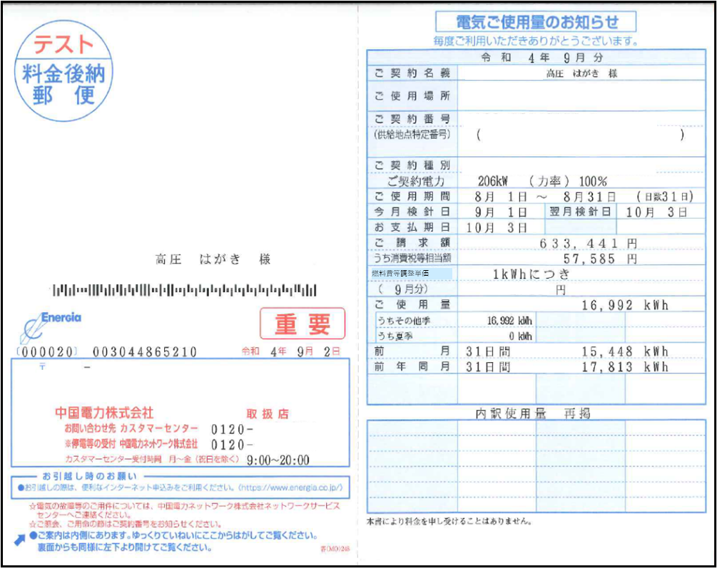
「電気需給契約情報／電気のご契約者名義」欄にはこちらを入力ください

「電気需給契約情報／電気のご使用場所住所」欄にはこちらを入力ください

「電気需給契約情報／電気のご契約番号」欄にはこちらを入力ください
印
■お申込者情報(代表ID登録情報)
会員 情報 |  | フリガナ |  |  |  |  | ※個人事業主のお客さまは個人の氏名を記載してください。
 |  | 法人名
 |  | 郵便番号 |  | 〒
 |  | 法人住所
 |  | 法人電話番号
利用者 情報 |  | フリガナ
 |  | 利用者氏名
 |  | 部署名
 |  | ご連絡先（電話番号） |  |  |  |  |  | [ぐっとずっと。Biz-プレミアム-」会員規約に同意し、申込みます。
 |  | メールアドレス

■電気需給契約情報 ※上記お申込みの代表IDへ登録を希望される電気需給契約の情報を記入してください。4契約以上お申込みいただく場合は、「別紙」へご記入ください。
No | 電気のご契約番号 |  |  |  |  | 電気のご契約者名義 | 電気のご使用場所住所
 | 4桁 |  | 8桁 |  | 1桁
1 |  |  |  |  |  |  |  |  | ■電気ご使用量のお知らせ
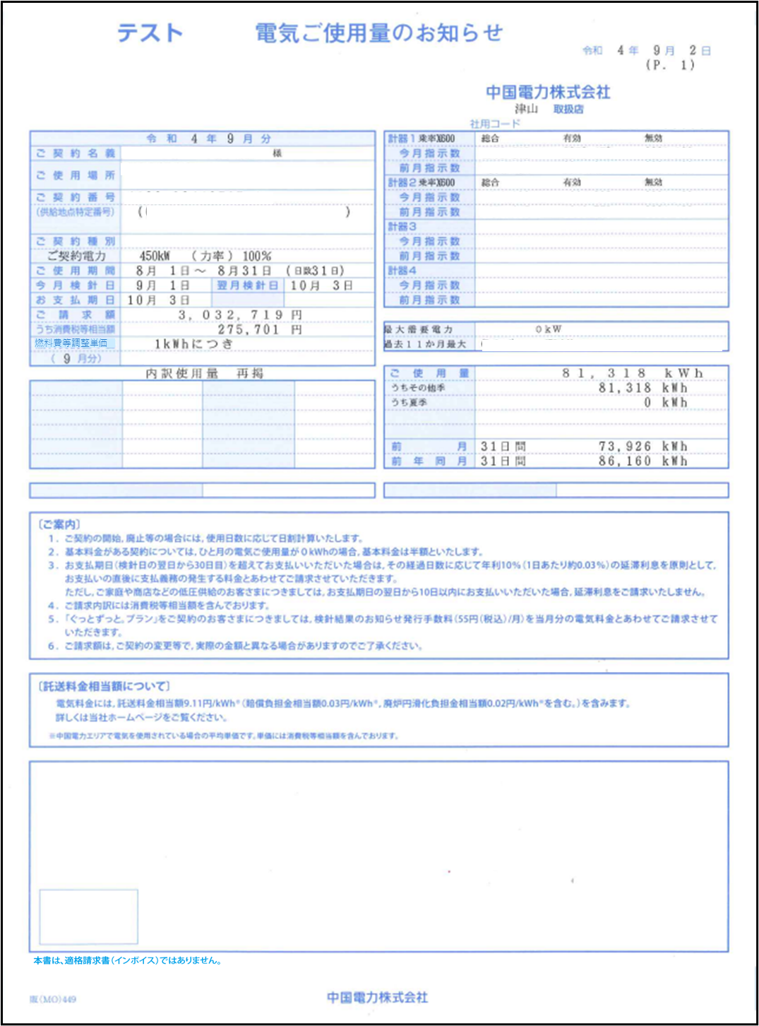
「電気需給契約情報／電気のご契約者名義」欄にはこちらを入力ください
2
3

「電気需給契約情報／電気のご使用場所住所」欄にはこちらを入力ください

「電気需給契約情報／電気のご契約番号」欄にはこちらを入力ください

申込書 (記入例)
【お申込みに際しての注意事項】
・お申込みに際し、別途HP上に掲示しております注意事項および「ぐっとずっと。Biz -プレミアム-」会員規約を必ずお読みください。
・「電気需給契約情報」欄に記入いただくご契約情報は、「電気のご使用量のお知らせ」や「電気料金請求書」に記載の情報をご確認のうえ、ご記入ください。
・当サイトに登録可能な契約は「高圧」および「特別高圧」のご契約のみです。ただし、電子請求書機能においては、高圧のご契約と請求をまとめている低圧のご契約も表示されます。
・「お申込者情報」欄に記載されたお申込み名義と電気需給契約の名義が異なる場合、委任状が必要となります。HP上からダウンロードしていただき、本申込書と合わせて送付してください。
・お申込み内容を確認するため、ユーザーID（代表ID）の発行まで１～２週間程度かかります。あらかじめご了承ください。
なお、ユーザーID（代表ID）とパスワードは本申込書に記載のメールアドレスへお送りいたします。「@hd.energia.co.jp」ドメインのメールが受信できるようにあらかじめ設定をお願いいたします。
【送信先】
「ぐっとずっと。Biz -プレミアム-」運営事務局 contact.bizpremium@hd.energia.co.jp
※メール送信時には、必ず「お申込者情報」欄に記入されたメールアドレスから送信してください。
「ぐっとずっと。Biz -プレミアム-」新規会員申込書 |  |  |  |  |  |  |  |  |  |  |  |  |  |  |  |  |  | ■電気ご使用量のお知らせ（はがき）
「電気需給契約情報／電気のご契約者名義」欄にはこちらを入力ください

「電気需給契約情報／電気のご使用場所住所」欄にはこちらを入力ください

「電気需給契約情報／電気のご契約番号」欄にはこちらを入力ください
印
■お申込者情報(代表ID登録情報)
会員 情報 |  |  | フリガナ |  |  |  |  |  |  | チュウゴクデンリョク |  |  |  |  |  | ※個人事業主のお客さまは個人の氏名を記載してください。
 |  |  | 法人名 |  |  |  |  |  |  | 中国電力株式会社
中国電力
株式会社
 |  |  | 郵便番号 |  |  |  |  |  |  | 〒730-8701
 |  |  | 法人住所 |  |  |  |  |  |  | 広島市中区小町4-33
 |  |  | 法人電話番号 |  |  |  |  |  |  | 082-xxx-xxxx
利用者 情報 |  |  | フリガナ |  |  |  |  |  |  | ヤマダ タロウ
 |  |  | 利用者氏名 |  |  |  |  |  |  | 山田 太郎
 |  |  | 部署名 |  |  |  |  |  |  | 総務部
 |  |  | ご連絡先（電話番号） |  |  |  |  |  |  | 090-xxxx-xxxx
 |  |  | メールアドレス |  |  |  |  |  |  | xxxx.xxxxxxxxxxxxx@xxxx.co.jp |  |  |  |  |  |  | [ぐっとずっと。Biz-プレミアム-」会員規約に同意し、申込みます。

■電気需給契約情報 ※上記お申込みの代表IDへ登録を希望される電気需給契約の情報を記入してください。4契約以上お申込みいただく場合は、「別紙」へご記入ください。
No | 電気のご契約番号 |  |  |  |  |  |  |  |  |  |  |  |  |  | 電気のご契約者名義 | 電気のご使用場所住所
 | 4桁 |  |  |  | 8桁 |  |  |  |  |  |  |  |  | 1桁
1 | X | X | X | X | X | X | X | X | X | X | X | X | X | X | 中国電力株式会社 本館 | 広島市中区小町4-33 |  | ■電気ご使用量のお知らせ
2
「電気需給契約情報／電気のご契約者名義」欄にはこちらを入力ください
3

「電気需給契約情報／電気のご使用場所住所」欄にはこちらを入力ください

「電気需給契約情報／電気のご契約番号」欄にはこちらを入力ください

